상품제안서
슬림핏 허벅지 압박스타킹 | 상품코드: S42726

 |  |  |  |  |  |  | 02-713-8555 | www.synergygift.co.kr
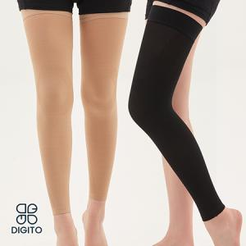

【상세/제작정보】

【인쇄/포장옵션】 | 스티커 / 포장지포장

【공급단가】 | 수량 | 30~ | 100~ | 300~ | 500~ | 1,000~
*VAT별도 | M | 24,400원 | 24,020원 | 23,460원 | 22,520원 | 21,580원
 | L | 24,400원 | 24,020원 | 23,460원 | 22,520원 | 21,580원

【상품 URL】 | https://www.synergygift.co.kr:443/src/goods_detail.php?gdno=42726

